Sheet1
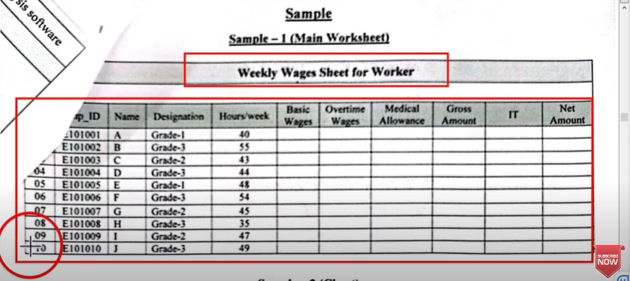
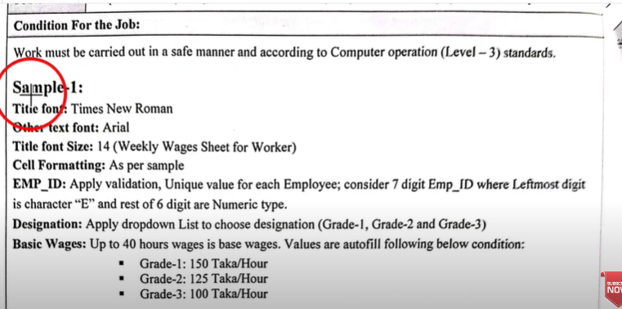
Weekly Wages Sheet for werker

SL No. | EMP ID | Name | Deignation | Hours/ week | Basice Wages | Overtime Wages | Medical Allowance | Gross Amount | IT | Net Amount
1 | E101001 | A | Grade-1 | 40 | 6000 | 0 | 500 | 6000 | 600 | 5900
2 | E101002 | B | Grade-3 | 55 | 5500 | 11000 | 500 | 16500 | 1650 | 15350
3 | E101003 | C | Grade-2 | 43 | 5375 | 8600 | 500 | 13975 | 1397.5 | 13077.5
4 | E101004 | D | Grade-3 | 44 | 4400 | 8800 | 500 | 13200 | 1320 | 12380
5 | E101005 | E | Grade-2 | 48 | 6000 | 9600 | 500 | 15600 | 1560 | 14540
6 | E101006 | F | Grade-3 | 54 | 5400 | 10800 | 500 | 16200 | 1620 | 15080
7 | E101007 | G | Grade-2 | 45 | 5625 | 9000 | 500 | 14625 | 1462.5 | 13662.5
8 | E101008 | H | Grade-2 | 35 | 4375 | 0 | 500 | 4375 | 437.5 | 4437.5
9 | E101009 | I | Grade-3 | 47 | 4700 | 9400 | 500 | 14100 | 1410 | 13190
10 | E101010 | J | Grade-2 | 49 | 6125 | 9800 | 500 | 15925 | 1592.5 | 14832.5

